상품제안서
송월 뉴필라라인 타올 190g + 미니 선풍기 세트 | 상품코드: S47622

 |  |  |  |  |  |  | 02-713-8555 | www.synergygift.co.kr
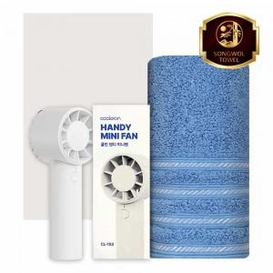

【상세/제작정보】

【인쇄/포장옵션】 | [타올] 나염1도, [타올] 자수, [선풍기] 레이저 / 포장지포장

【공급단가】 | 수량 | 50~ | 100~ | 300~ | 1,000~ | 3,000~
*VAT별도 | 단가 | 14,600원 | 14,140원 | 13,680원 | 13,110원 | 12,760원

【상품 URL】 | https://www.synergygift.co.kr:443/src/goods_detail.php?gdno=47622

